배선 번호
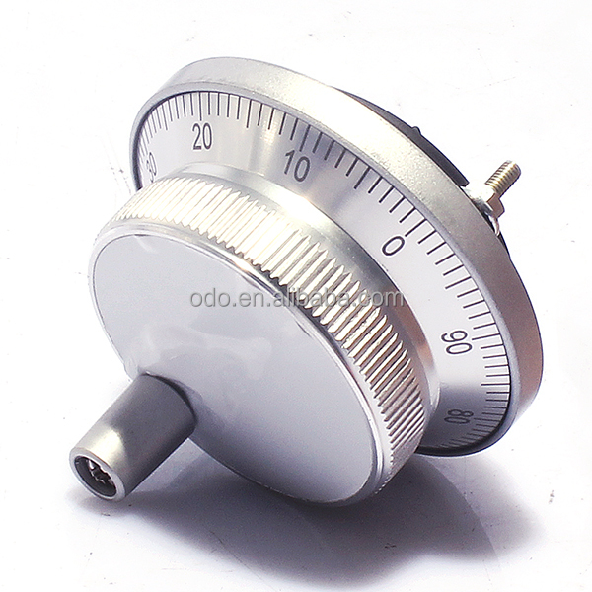
NIDDLE Joint Box
No | Color | Tube Name | Joint Box Pin No | Fuction | I/O | discription
1 | 흑 | N24 | 1 | System 24V Negative | P
2 | 흑 | N24 | 2 | System 24V Negative | P
3 | 흑 | N24 | 3 | System 24V Negative | P
4 | 적 | P24 | 4 | System 24V Positive | P
5 | 적 | P24 | 5 | System 24V Positive | P
6 | 적 | P24 | 6 | System 24V Positive | P
7 | 등 | NDHP | 7 | Niddle Home Postion | I
8 | 황 | UPLI | 8 | UP Position Limit | I
9 | 녹 | DNLI | 9 | Down Position Limit | I
10 | 청 | HOME | 10 | Servo Home Position | I
11 | 자 | BSE1 | 11 | Band Sensor Empty | I
12 | 회 | BSE2 | 12 | Band Sensor Empty | I
13 | 백 | BDL1 | 13 | Band Loss Sensor 1 | I
14 | 살 | BDL2 | 14 | Band Loss Sensor 2 | I |  |  |  | https://korean.alibaba.com/product-detail/ism8060-jog-handle-100ppr-5v-hand-wheel-encoder-60684279687.html
15 | 하늘 | THCU | 15 | Thread Cut | I

Loop Joint Box
1 | 흑적흑 | N24 | 1 | System 24V Negative | P
1 | 흑적흑 | N24 | 2 | System 24V Negative | P
2 | 흑적적 | P24 | 3 | System 24V Positive | P
3 | 흑적적 | P24 | 4 | System 24V Positive | P
3 | 흑갈갈 | RC +5V | 5 | RC servo motor Power | P
4 | 흑갈흑 | RCGND | 6 | RC servo motor GND | P
5 | 흑황황 | LPHP | 7 | Loop Home Postion | I
6 | 흑황흑 | THCU | 8 | Thread Cut | I
7 | 흑청청 | RCS | 9 | RC Servo PWM Out | O
8 | 흑청흑 | RCGND | 10 | RC servo motor GND | P
9
10 |  |  |  |  |  |  |  |  |  |  |  | .
ADD |  | 2.5SQ |  | Cut Wire | O

AIR JOINT TERMINAL
1 |  | N24 | 1 | System 24V Negative | P |  | 1 | 흑 | POWER | 220P
2 |  | N24 | 2 | System 24V Negative | P |  | 2 | 흑띠 | POWER | 220N
3 |  | N24 | 3 | System 24V Negative | P |  | 3 | 갈 | POWER | 23N
4 |  | N24 | 4 | System 24V Negative | P |  | 4 | 갈때 | POWER | 23N
5 |  | N24 | 5 | System 24V Negative | P |  | 5 | 적 | POWER | 24P
6 |  | P24 | 6 | System 24V Positive | P |  | 6 | 적띠 | POWER | 24P
7 |  | P24 | 7 | System 24V Positive | P |  | 7 | 등 | OUT | SOL1 | CLAMP1
8 |  | P24 | 8 | System 24V Positive | P |  | 8 | 등띠 | OUT | SOL2 | CLAMP2
9 |  | P24 | 9 | System 24V Positive | P |  | 9 | 황 | OUT | SOL3 | CLAMP3
10 |  | P24 | 10 | System 24V Positive | P |  | 10 | 황띠 | OUT | SOL4 | CLAMP4
11 |  |  | 11 | Move Left Limit | I |  | 11 | 녹 | OUT | SOL5 | AIR1
12 |  |  | 12 | Move Right Limit | I |  | 12 | 녹띠 | OUT | SOL6 | AIR2
13 |  |  | 13 | Move Home Limit | I |  | 13 | 청 | IN | CLP1S
14 |  |  | 14 | Clamp Lock Sensor 1 | I |  | 14 | 청띠 | IN | CLP2S
15 |  |  | 15 | Clamp Lock Sensor 2 | I |  | 15 | 자 | IN | SOL1,2 F
16 |  |  | 16 | Fabric Detection 1 | I |  | 16 | 자띠 | IN | SOL3,4 F
17 |  |  | 17 | Fabric Detection 2 | I |  | 17 | 회 | IN | SOL1,2 B
18 |  |  | 18 | Air Press Sensor | I |  | 18 | 회띠 | IN | SOL3,4 B
19 |  |  | 19 | Clamp 1 Open | O |  | 19 | 백 | IN | HOME
20 |  |  | 20 | Clamp 2 Open | O |  | 20 | 백띠 | IN | L_END
21 |  |  | 21 | Clamp 3 Open | O
22 |  |  | 22 | Clamp 4 Open | O
23 |  |  | 23 | Clamp 1 Close | O
24 |  |  | 24 | Clamp 2 Close | O
25 |  |  | 25 | Clamp 3 Close | O
26 |  |  | 26 | Clamp 4 Close | O
27 |  |  | 27 | Vacum Open | O
28 |  |  | 28 | Vacum Close | O
29 |  |  | 29 | TOWER LAMP R | O
30 |  |  | 30 | TOWER LAMP G | O
31 |  |  | 31 | TOWER LAMP Y | O
32 |  |  | 32
33 |  |  | 33
34 |  |  | 34
35 |  |  | 35
36 |  |  | 36
37 |  |  | 37
 |  |  | 38
 |  |  | 39
 |  |  | 40

